00_表紙・前提
00_表紙・前提 ｜ T09 レビュー進捗管理アシスタント（レビュー進捗Agent）
本設計書の対象・前提・共通制約と、収録シートの一覧 ／ MVP詳細設計（メンター試作用） ／ 版 v1.0 ／ 作成日 2026-07-29 ／ 株式会社Low Code

■ 本設計書の対象と前提
区分 | 項目 | 内容
対象 | チームID / チーム名 | T09 / レビュー進捗管理アシスタント
対象 | エージェント名 | レビュー進捗Agent
対象 | 類型 | レビュー管理ワークフロー型
対象 | 設計ステータス | MVP詳細設計（メンター試作用）
対象 | 対象フェーズ | 8月MVP構築
対象 | 版 / 作成日 / 作成 | v1.0 / 2026-07-29 / 株式会社Low Code
前提 | 目的 | レビュー対象の登録、観点整理、進捗更新、通知を支援する。
前提 | MVPゴール | レビュー対象をSPOへ置き、観点整理、管理表更新、Teams通知まで一本通す。メール送信は人確認後。
前提 | 使用アプリ | Copilot Studio／SharePointリスト／SharePointライブラリ／Power Automate／Teams／Outlook／Excel
前提 | 読者 | メンター（Power Platformの基本的な知識がある前提）
前提 | 正本 | priority_medium_excel_design_input_v1 の設計データ、および v3 高品質ビジュアル

■ 参考図：T09 全体アーキテクチャ（V1バナー）
画像ファイル： T09_architecture.png （v3 高品質ビジュアル・原寸のまま貼付／再生成・簡略化・再圧縮なし）
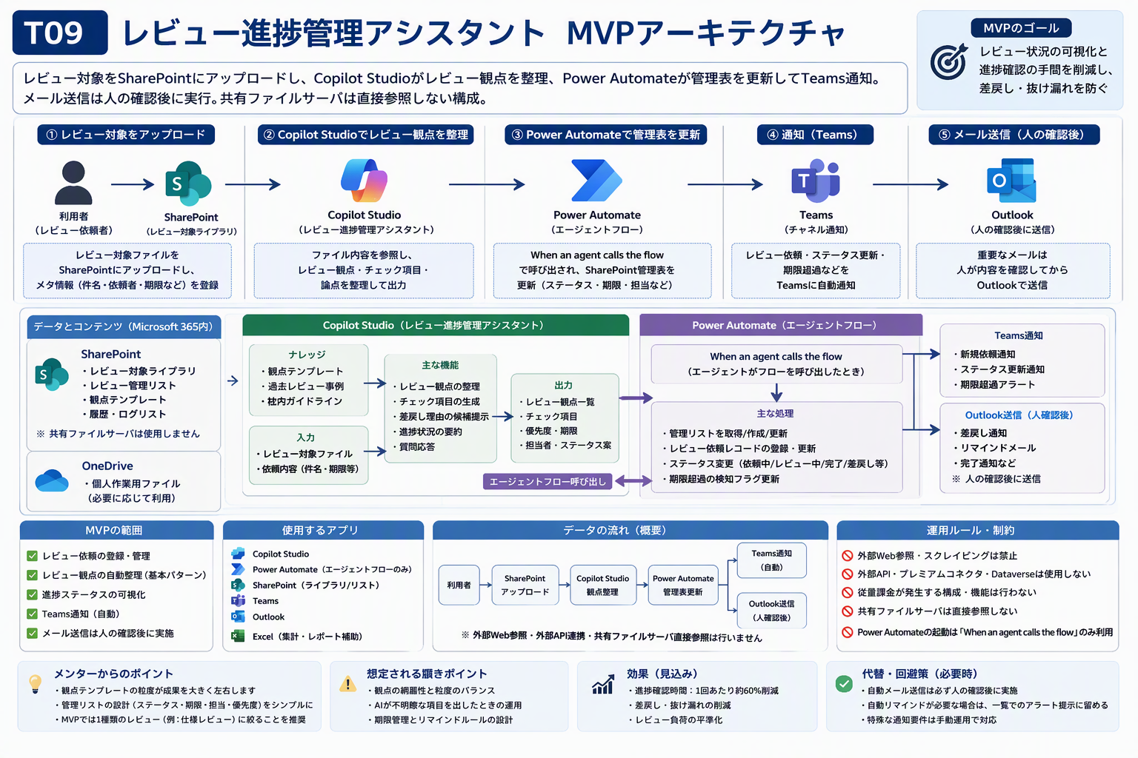

■ 共通制約（全チーム共通・逸脱していないか必ず確認する）
区分 | 項目 | 内容
共通制約 | No.1 | Copilot StudioをMVPに必ず含める。
共通制約 | No.2 | Dataverseは使用しない。
共通制約 | No.3 | プレミアムコネクタは使用しない。
共通制約 | No.4 | 外部接続コネクタ・外部Web/API・スクレイピングは使用しない。
共通制約 | No.5 | Power BIは使用しない。Excel Power Query、ピボット、SharePointリストビューで代替する。
共通制約 | No.6 | Formsは原則使用しない。Copilot Studioの会話入力やアダプティブカードで代替する。
共通制約 | No.7 | 共有ファイルサーバ直接参照は避け、SharePoint/OneDrive格納を原則とする。
共通制約 | No.8 | 個人情報・極秘情報はダミー化、マスキング、人確認で扱う。
共通制約 | No.9 | Power Automate側でエージェントフローを呼び出す場合は When an agent calls the flow を使用する。
共通制約 | No.10 | 通常トリガーからエージェントフローを直接呼び出したい場合は、SPOリスト作成、フォルダへのダミーファイル作成、人の確認操作などの間接起動で回避できるか検討する。ただし従量課金を回避できることが確認できる場合に限る。

Power Automate 側でエージェントフローを呼び出す場合は When an agent calls the flow を使用する。通常トリガーからの直接呼び出しは行わない。

■ 共通アーキテクチャ原則
区分 | 項目 | 内容
原則 | No.1 | 入力・処理・出力を1つに絞る。
原則 | No.2 | Copilot Studioは、判断・案内・生成・確認支援の中核として使う。
原則 | No.3 | SharePointはナレッジ、ファイル、リストの標準保管先とする。
原則 | No.4 | Power Automateは標準コネクタ中心で必要最小限に使う。
原則 | No.5 | 人の確認ポイントを必ず設ける。
原則 | No.6 | 8月MVPは完成版ではなく、一本通して動くことを優先する。

■ 収録シート一覧
区分 | 項目 | 内容
共通シート | 00_表紙・前提 | 本設計書の対象・前提・共通制約と、収録シートの一覧
共通シート | 01_企画概要 | 何のための仕組みか（目的・入力・出力・使用アプリ）
共通シート | 02_MVPスコープ | 8月MVPでどこまで作るか／作らないか
共通シート | 03_全体業務フロー | 入力から人の確認までの工程と主体
共通シート | 04_アーキテクチャ | システム構成要素と役割
共通シート | 05_使用アプリ一覧 | 使用アプリと、使用しないアプリの理由
共通シート | 06_人AI自動化分担 | 人・Copilot Studio・Power Automate・保管先の役割
共通シート | 07_構築ステップ総覧 | メンターが手元で試作する手順（全体）
共通シート | 08_ダミーデータ一覧 | 試作に使うダミーデータの仕様とサンプル行
共通シート | 09_テストケース | MVPが一本通ることを確認するテスト
共通シート | 10_リスク・躓きポイント | 想定される躓きと対応案
共通シート | 11_メンター確認チェックリスト | 試作前後にメンターが確認する項目
共通シート | 12_未決事項・事務局確認 | 事務局・運営に確認が必要な論点
共通シート | 13_変更履歴 | 本設計書の版管理
アプリ固有シート | CS_CopilotStudio設計 | エージェントの目的・指示・ナレッジ・回答ルール
アプリ固有シート | SPO_リスト設計 | SharePointリストの列定義（内部名・種類・必須・入力例）
アプリ固有シート | SPO_ライブラリ設計 | ライブラリのフォルダ・命名規則・権限
アプリ固有シート | PA_PowerAutomate設計 | フローの処理設計（実装前設計レベル・B粒度）
アプリ固有シート | Teams_通知設計 | Teams通知の契機・宛先・文面
アプリ固有シート | Outlook_メール予定表設計 | メール送信・予定表参照の範囲と文面
アプリ固有シート | Excel_データ処理設計 | Excelでの整形・集計処理

■ T04の扱い（本設計書の対象外）
区分 | 項目 | 内容
対象外 | T04 | T04は現行案の中核が外部Web参照に依存しており、案自体の再設計が必要なため、今回のメンター試作用詳細設計対象外とする。
対象外 | 今後の代替案 | 今後作成する場合は、社内資料、人手取得済み資料、過去調査結果をSharePointに格納し、Copilot Studioで整理・要約・提案書ドラフト化する代替案を検討する。

03_全体業務フロー
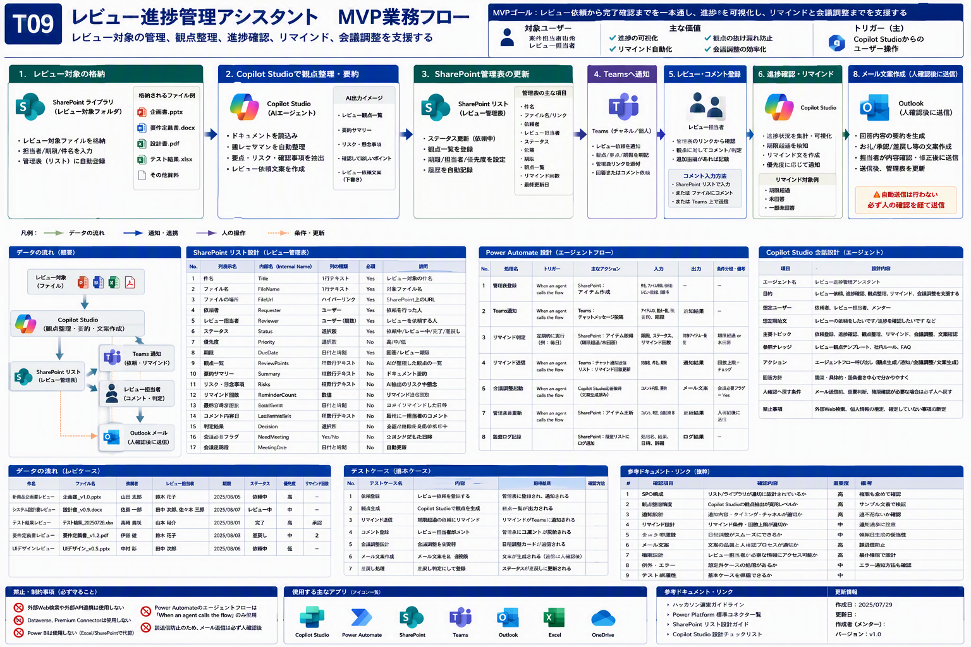
03_全体業務フロー ｜ T09 レビュー進捗管理アシスタント（レビュー進捗Agent）
入力から人の確認までの工程と主体 ／ MVP詳細設計（メンター試作用） ／ 版 v1.0 ／ 作成日 2026-07-29 ／ 株式会社Low Code

■ 全体業務フロー（入力 → AI処理 → 保管 → 出力 → 人の確認）
No | 工程 | 主体 | 入力 | 処理内容 | 出力 | 確認ポイント・注意
1 | 入力準備 | 人 | レビュー対象ファイル、依頼情報、期限、担当者、レビュー観点 | 入力ファイル・依頼内容をSharePoint／OneDriveに配置する | 処理対象データ | 実データ・個人情報を含めない
2 | 意図理解・判断 | Copilot Studio | 利用者の入力 | 目的・制約・回答ルールに沿って内容を解析し、判断を支援する | 判断結果・確認観点 | MVP範囲を超えた回答をしない
3 | ナレッジ・データ参照 | Copilot Studio → SharePoint | ナレッジ／入力ファイル | SharePointのナレッジ・リスト・ライブラリを参照する | 根拠となる資料名 | 外部Web・APIは参照しない
4 | 出力生成 | Copilot Studio | 判断結果・参照結果 | 確認可能な形式1つで出力を生成する | レビュー観点一覧、管理表、Teams通知、メール文案 | 根拠を必ず提示する
5 | 保存・通知 | Power Automate（必要時のみ） | 生成された出力 | 標準コネクタでSharePoint保存・Teams通知・一覧更新を行う | 保存済みデータ・通知 | エージェントフローを呼ぶ場合は When an agent calls the flow
6 | 人の確認・修正 | 人 | 出力・通知 | 内容を確認し、誤り・不足を修正して確定する | 確定した成果物 | 自動確定せず必ず人が確認する

本シートの工程は、V1のMermaidアーキテクチャと人/AI/自動化の分担から起こしたもの。図と矛盾しないこと。
■ 参考図：MVP全体フロー（入力→AI処理→保管→出力→人の確認）
画像ファイル： T09_02_mvp_flow.png （v3 高品質ビジュアル・原寸のまま貼付／再生成・簡略化・再圧縮なし）

06_人AI自動化分担
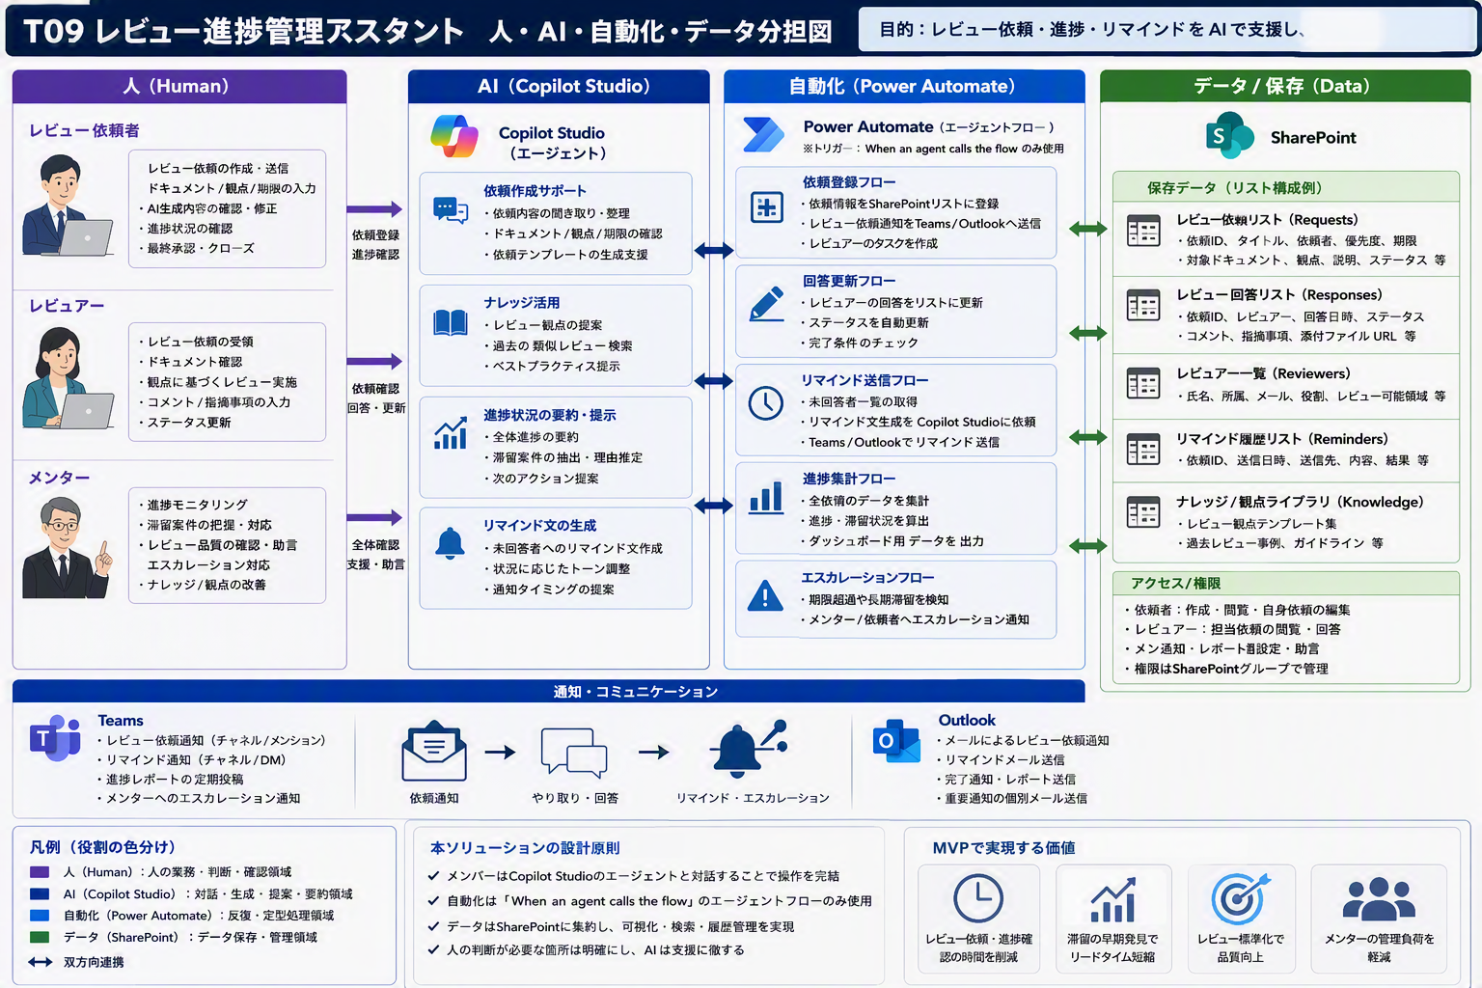
06_人AI自動化分担 ｜ T09 レビュー進捗管理アシスタント（レビュー進捗Agent）
人・Copilot Studio・Power Automate・保管先の役割 ／ MVP詳細設計（メンター試作用） ／ 版 v1.0 ／ 作成日 2026-07-29 ／ 株式会社Low Code

■ 人 / AI / 自動化の分担
主体 | 担当範囲（V1原文） | 具体的な作業と注意
人 | 入力準備、最終確認、承認、例外対応 | 入力データの準備、出力の確認・承認、例外時の判断。自動確定はさせない。
Copilot Studio | 意図理解、判断支援、生成、案内、確認観点の提示 | 利用者の入力を解釈し、ナレッジ・入力ファイルを参照して判断と生成を行う。根拠を提示する。
Power Automate | 必要時のみ、標準コネクタで保存・通知・一覧更新 | 標準コネクタでの保存・通知・一覧更新のみ。エージェントフロー呼び出しは When an agent calls the flow を使う。
SharePoint/OneDrive/Excel | データ・ナレッジ・結果の保管 | 入力データ・ナレッジ・出力結果の保管と整形。命名規則と権限を先に決める。

人の確認ポイントを必ず設ける。AIの出力をそのまま確定させない。
■ 参考図：人 / AI / 自動化の役割分担
画像ファイル： T09_03_role_split.png （v3 高品質ビジュアル・原寸のまま貼付／再生成・簡略化・再圧縮なし）

09_テストケース
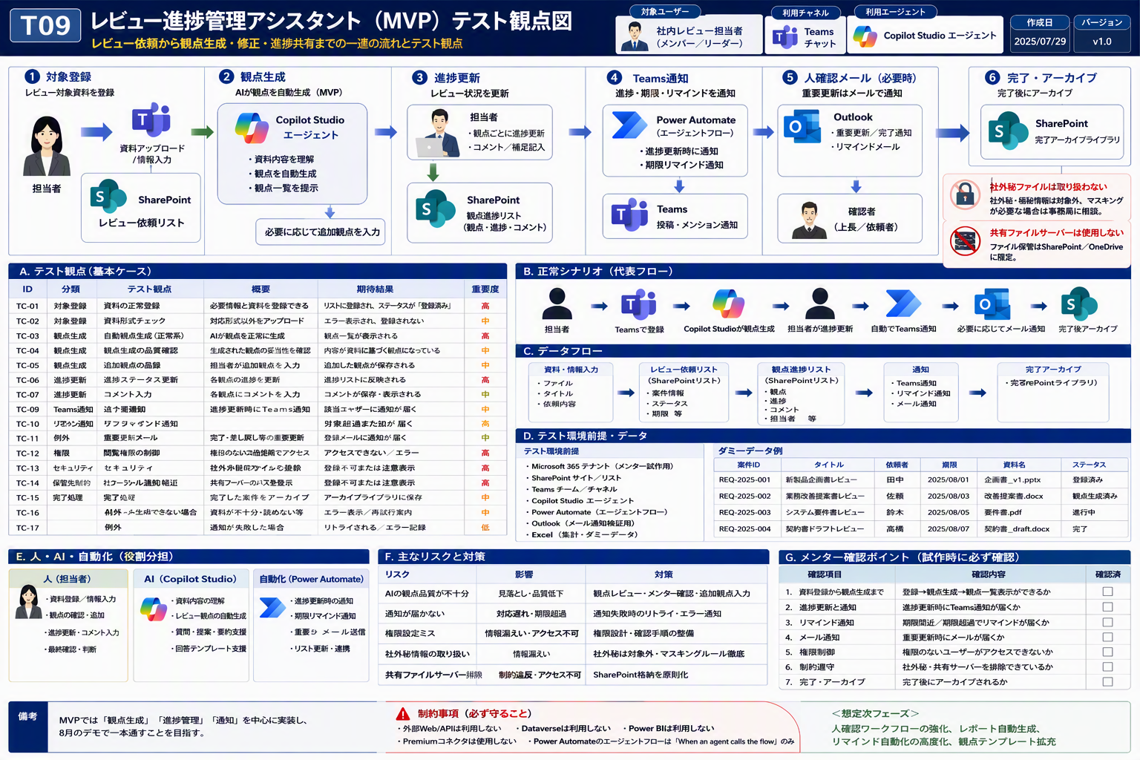
09_テストケース ｜ T09 レビュー進捗管理アシスタント（レビュー進捗Agent）
MVPが一本通ることを確認するテスト ／ MVP詳細設計（メンター試作用） ／ 版 v1.0 ／ 作成日 2026-07-29 ／ 株式会社Low Code

■ 最低限テストケース（基本ケース中心）
No | 種別 | 入力 | 期待結果 | 確認観点
TC-01 | 正常系 | 必要項目が揃った代表データ | 期待する回答または出力が生成される | MVPが一本通るか
TC-02 | 入力不足 | 必須項目が欠けたデータ | 不足項目を質問または要確認として返す | AIが勝手に補完しないか
TC-03 | 想定外入力 | 形式が崩れたデータ | エラーまたは確認依頼を返す | 例外時に止まらないか
TC-04 | 人確認 | 判断が分かれるケース | 人の確認が必要と明示する | 自動判断しすぎないか
TC-05 | 制約確認 | 外部Web/APIなしで実行 | SharePoint/Excel等だけで処理できる | 制約に適合するか
TC-06 | ナレッジ不足 | ナレッジにない質問 | 不明点として返す | 根拠なし回答をしないか

AI出力は必ず人が確認し、誤りや不足を記録する。外部Web・APIを使わずに実行できることも確認する。
■ 参考図：テスト計画
画像ファイル： T09_08_test_plan.png （v3 高品質ビジュアル・原寸のまま貼付／再生成・簡略化・再圧縮なし）

CS_CopilotStudio設計
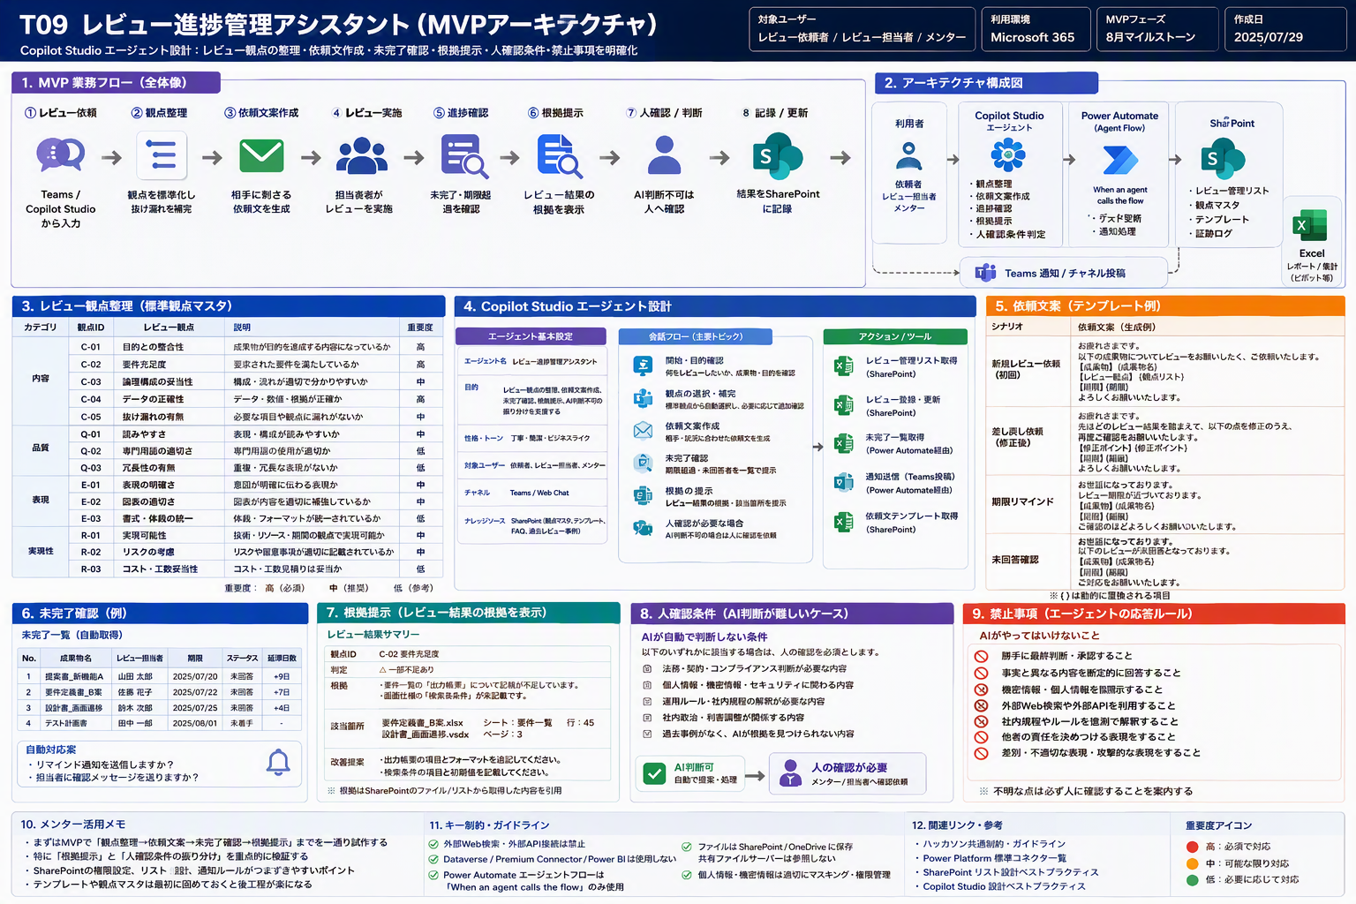
CS_CopilotStudio設計 ｜ T09 レビュー進捗管理アシスタント（レビュー進捗Agent）
エージェントの目的・指示・ナレッジ・回答ルール ／ MVP詳細設計（メンター試作用） ／ 版 v1.0 ／ 作成日 2026-07-29 ／ 株式会社Low Code

■ Copilot Studio エージェント設計
設計区分 | 設定項目 | 設定内容 | 具体例 | 注意点 | メンター確認ポイント
基本 | エージェント目的 | レビュー対象の登録、観点整理、進捗更新、通知を支援する。 | レビュー対象をSPOへ置き、観点整理、管理表更新、Teams通知まで一本通す。メール送信は人確認後。 | MVP範囲を超えた回答をしない | 目的が1文で説明できるか
利用開始 | 想定会話開始文 | ユーザーが目的、対象ファイル、確認したい内容を入力する | この資料を確認して、修正が必要な点を教えて | 開始文に入力不足がある場合は追加質問する | 入力項目が明確か
入力 | ユーザー入力項目 | 対象ファイル、依頼内容、期限、対象者などチーム別に必要な項目 | レビュー進捗管理 | 個人情報・実顧客情報はダミー化 | 入力不足時に確認質問できるか
ナレッジ | 参照ナレッジ | SharePointライブラリのFAQ、手順書、チェック基準、サンプル | 02_Knowledge配下の資料 | 古い資料と新しい資料が混在しないよう管理 | 回答根拠を提示できるか
回答方針 | 回答テンプレート | 結論、根拠、確認事項、次アクションの順で返す | 結論: ... / 根拠: ... / 次に確認すること: ... | 推測で断定しない | 人確認に戻す条件が明確か
アクション | Power Automate連携 | 必要な場合のみ標準コネクタで保存・通知・更新を行う | When an agent calls the flow | エージェントフロー直接呼び出し時は指定トリガーを使用 | 課金やトリガー誤解がないか
禁止事項 | 禁止回答 | 根拠のない断定、外部Web前提、個人情報の推測、機密情報の露出を禁止 | 不明な場合は「要確認」と返す | AIが勝手に補完しない | 危険な回答を抑止できるか

■ システム指示に必ず入れる制約
・外部Web・API・スクレイピングは参照しない
・参照先はSharePointのナレッジ・リスト・ライブラリに限定する
・判断が分かれる場合は「要確認」として人に返す
・回答には根拠となる資料名を必ず添える
・MVP範囲を超えた回答をしない
Formsは使用しない。入力は会話入力またはアダプティブカードで受け取る。
■ 参考図：Copilot Studio レビュー観点整理
画像ファイル： T09_05_copilot_review.png （v3 高品質ビジュアル・原寸のまま貼付／再生成・簡略化・再圧縮なし）

SPO_リスト設計
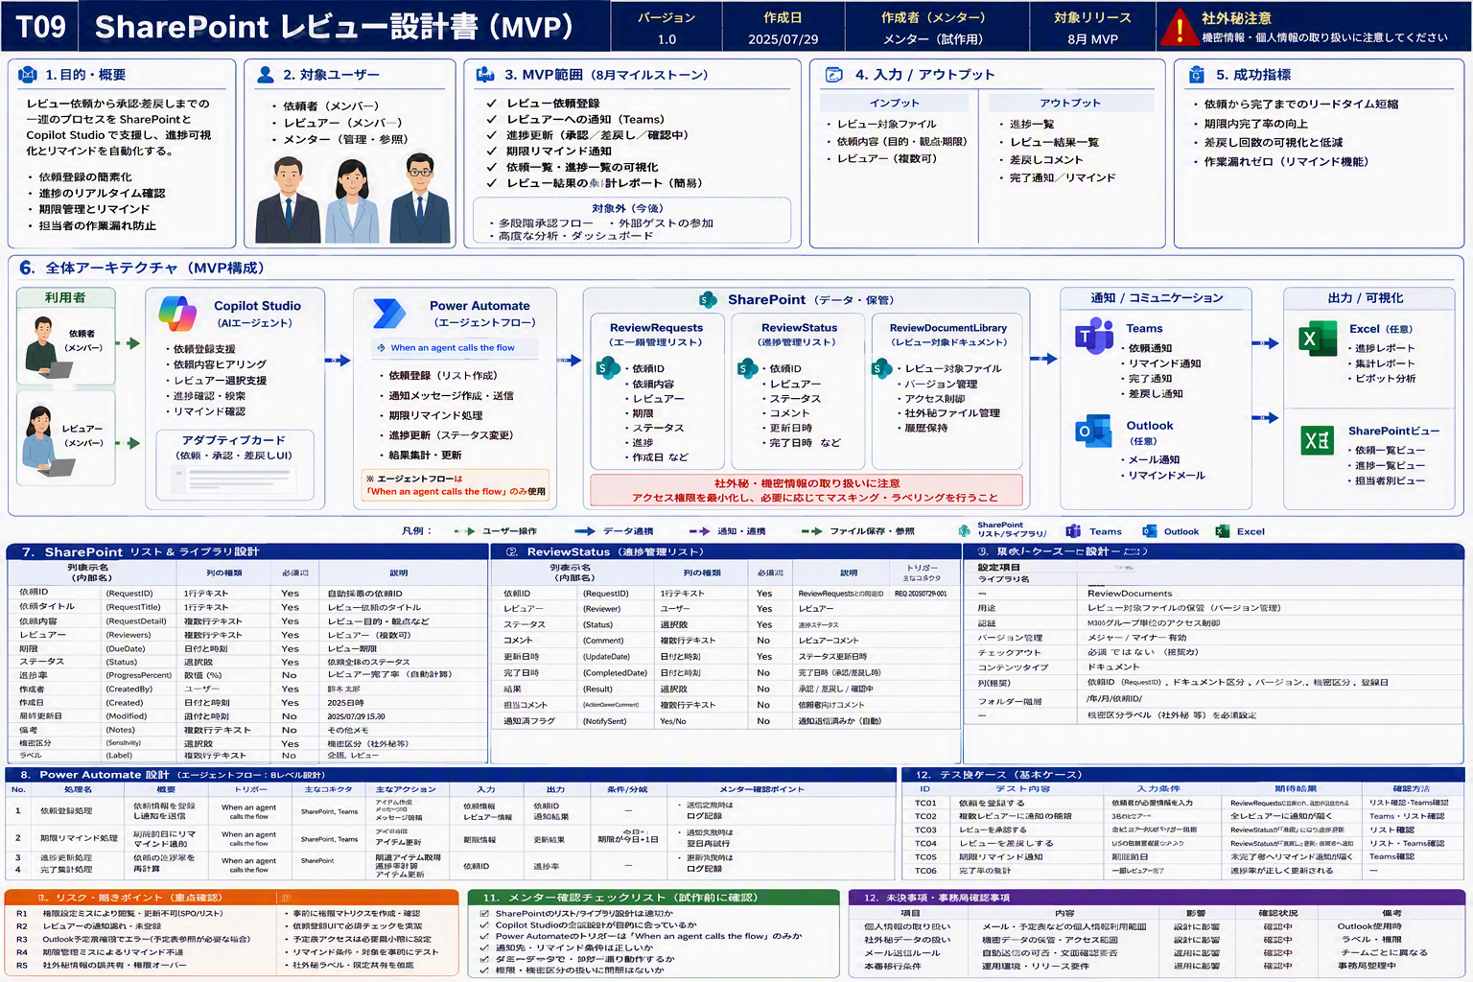
SPO_リスト設計 ｜ T09 レビュー進捗管理アシスタント（レビュー進捗Agent）
SharePointリストの列定義（内部名・種類・必須・入力例） ／ MVP詳細設計（メンター試作用） ／ 版 v1.0 ／ 作成日 2026-07-29 ／ 株式会社Low Code

■ SharePointリスト 列定義
リスト名 | リスト用途 | 列表示名 | 内部名 | 列の種類 | 必須 | 選択肢 | 既定値 | 一意制約 | 複数値可否 | 説明 | 入力例 | 利用箇所 | 備考
ReviewRequests | レビュー依頼管理リスト | Title | Title | 1行テキスト | Yes |  |  | No | No | アイテムタイトル | サンプルタイトル | 全体
ReviewRequests | レビュー依頼管理リスト | Status | Status | 選択肢 | Yes | 未着手;対応中;確認待ち;完了 |  | No | No | 処理状態 | 対応中 | 全体
ReviewRequests | レビュー依頼管理リスト | Requester | Requester | ユーザー | No |  |  | No | No | 依頼者または起票者 | メンターA | 入力
ReviewRequests | レビュー依頼管理リスト | Assignee | Assignee | ユーザーまたはグループ | No |  |  | Yes | Yes | 担当者または対象者 | メンバーA | 処理
ReviewRequests | レビュー依頼管理リスト | DueDate | DueDate | 日付と時刻 | No |  |  | No | No | 期限 | 2026/08/15 | 管理
ReviewRequests | レビュー依頼管理リスト | Priority | Priority | 選択肢 | No | 高;中;低 |  | No | No | 優先度 | 中 | 管理
ReviewRequests | レビュー依頼管理リスト | Notes | Notes | 複数行テキスト | No |  |  | No | No | 補足・備考 | 確認が必要 | 出力
ReviewStatus | レビュー進捗管理リスト | Title | Title | 1行テキスト | Yes |  |  | No | No | アイテムタイトル | サンプルタイトル | 全体
ReviewStatus | レビュー進捗管理リスト | Status | Status | 選択肢 | Yes | 未着手;対応中;確認待ち;完了 |  | No | No | 処理状態 | 対応中 | 全体
ReviewStatus | レビュー進捗管理リスト | Requester | Requester | ユーザー | No |  |  | No | No | 依頼者または起票者 | メンターA | 入力
ReviewStatus | レビュー進捗管理リスト | Assignee | Assignee | ユーザーまたはグループ | No |  |  | Yes | Yes | 担当者または対象者 | メンバーA | 処理
ReviewStatus | レビュー進捗管理リスト | DueDate | DueDate | 日付と時刻 | No |  |  | No | No | 期限 | 2026/08/15 | 管理
ReviewStatus | レビュー進捗管理リスト | Priority | Priority | 選択肢 | No | 高;中;低 |  | No | No | 優先度 | 中 | 管理
ReviewStatus | レビュー進捗管理リスト | Notes | Notes | 複数行テキスト | No |  |  | No | No | 補足・備考 | 確認が必要 | 出力

内部名は作成後に変更できない。列表示名と内部名を分けて管理する。
■ 参考図：SharePointリスト設計（レビュー管理表）
画像ファイル： T09_04_sharepoint_review.png （v3 高品質ビジュアル・原寸のまま貼付／再生成・簡略化・再圧縮なし）

PA_PowerAutomate設計
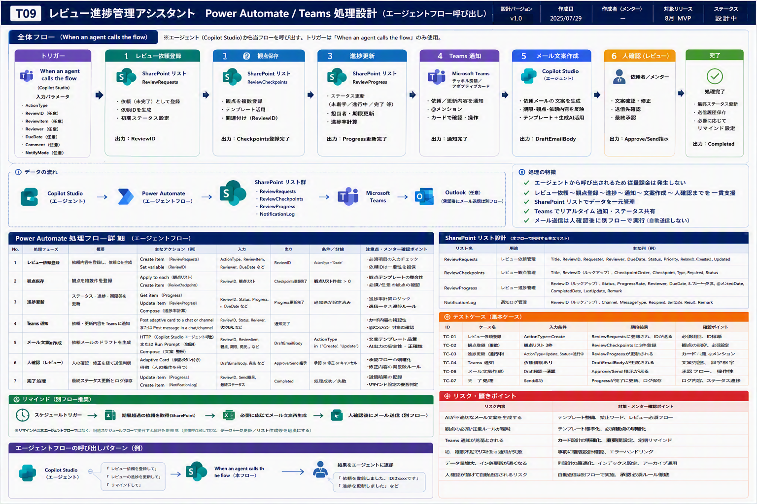
PA_PowerAutomate設計 ｜ T09 レビュー進捗管理アシスタント（レビュー進捗Agent）
フローの処理設計（実装前設計レベル・B粒度） ／ MVP詳細設計（メンター試作用） ／ 版 v1.0 ／ 作成日 2026-07-29 ／ 株式会社Low Code

■ Power Automate 処理設計（B粒度：実装前設計レベル）
No | 処理名 | 処理概要 | トリガー種別 | 利用コネクタ | アクション種別 | 入力 | 出力 | 参照先 | 更新先 | 条件分岐 | エラー時対応 | 注意事項 | メンター確認ポイント
1 | レビュー依頼登録 | レビュー進捗管理アシスタントのMVPで必要なレビュー依頼登録を行う | When an agent calls the flow（該当する場合） | SharePoint / Teams / Outlook（必要時） | 作成/更新/取得/通知 | Copilot Studioから受け取る依頼ID・対象情報 | 更新結果または通知結果 | SharePointリスト/ライブラリ | SharePointまたはTeams | 入力不足、対象者なし、権限不足 | エラー内容を返し、人確認へ戻す | 通常トリガーからエージェントフローを直接呼び出さない | 標準コネクタのみで成立するか
2 | レビュー観点保存 | レビュー進捗管理アシスタントのMVPで必要なレビュー観点保存を行う | When an agent calls the flow（該当する場合） | SharePoint / Teams / Outlook（必要時） | 作成/更新/取得/通知 | Copilot Studioから受け取る依頼ID・対象情報 | 更新結果または通知結果 | SharePointリスト/ライブラリ | SharePointまたはTeams | 入力不足、対象者なし、権限不足 | エラー内容を返し、人確認へ戻す | 通常トリガーからエージェントフローを直接呼び出さない | 標準コネクタのみで成立するか
3 | 進捗更新 | レビュー進捗管理アシスタントのMVPで必要な進捗更新を行う | When an agent calls the flow（該当する場合） | SharePoint / Teams / Outlook（必要時） | 作成/更新/取得/通知 | Copilot Studioから受け取る依頼ID・対象情報 | 更新結果または通知結果 | SharePointリスト/ライブラリ | SharePointまたはTeams | 入力不足、対象者なし、権限不足 | エラー内容を返し、人確認へ戻す | 通常トリガーからエージェントフローを直接呼び出さない | 標準コネクタのみで成立するか
4 | Teams通知 | レビュー進捗管理アシスタントのMVPで必要なTeams通知を行う | When an agent calls the flow（該当する場合） | SharePoint / Teams / Outlook（必要時） | 作成/更新/取得/通知 | Copilot Studioから受け取る依頼ID・対象情報 | 更新結果または通知結果 | SharePointリスト/ライブラリ | SharePointまたはTeams | 入力不足、対象者なし、権限不足 | エラー内容を返し、人確認へ戻す | 通常トリガーからエージェントフローを直接呼び出さない | 標準コネクタのみで成立するか
5 | メール文案作成 | レビュー進捗管理アシスタントのMVPで必要なメール文案作成を行う | When an agent calls the flow（該当する場合） | SharePoint / Teams / Outlook（必要時） | 作成/更新/取得/通知 | Copilot Studioから受け取る依頼ID・対象情報 | 更新結果または通知結果 | SharePointリスト/ライブラリ | SharePointまたはTeams | 入力不足、対象者なし、権限不足 | エラー内容を返し、人確認へ戻す | 通常トリガーからエージェントフローを直接呼び出さない | 標準コネクタのみで成立するか

エージェントフローを呼び出す場合のトリガーは When an agent calls the flow のみ。通常トリガーから直接呼び出すと従量課金の懸念があるため、SPOリスト作成・フォルダへのダミーファイル作成・人の確認操作などの間接起動で回避できるか検討する（従量課金を回避できることが確認できる場合に限る）。
プレミアムコネクタは使用しない。標準コネクタ（SharePoint／Teams／Outlook／Excel）のみで構成する。
■ 参考図：Power Automate と Teams 通知
画像ファイル： T09_06_power_automate_teams.png （v3 高品質ビジュアル・原寸のまま貼付／再生成・簡略化・再圧縮なし）

Outlook_メール予定表設計
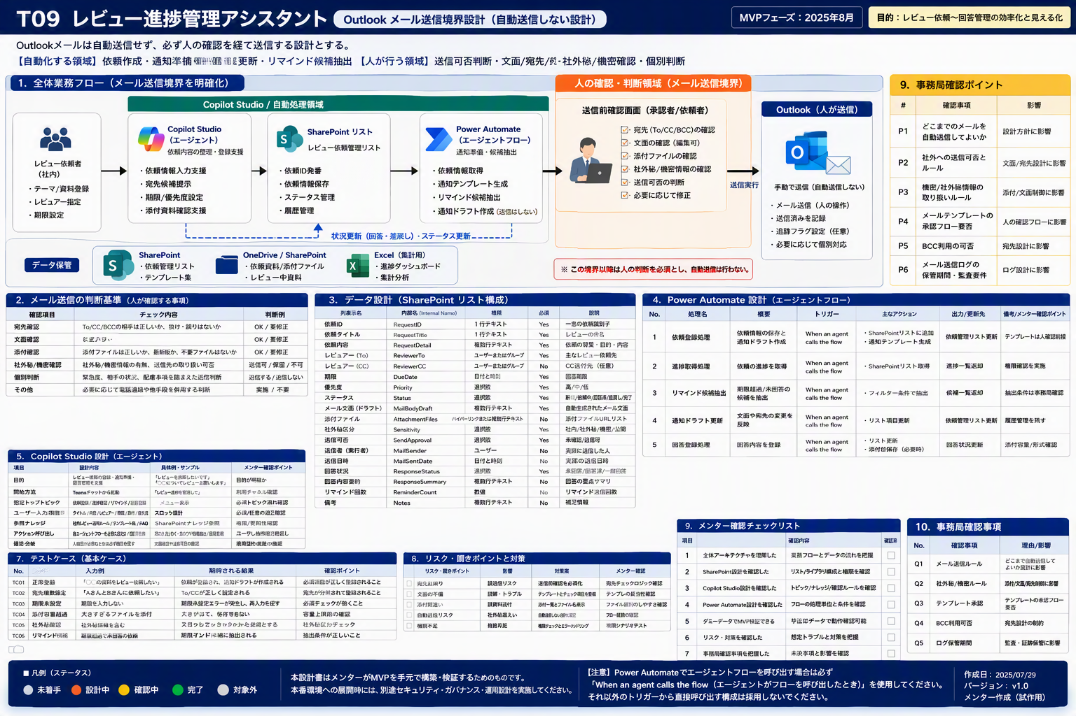
Outlook_メール予定表設計 ｜ T09 レビュー進捗管理アシスタント（レビュー進捗Agent）
メール送信・予定表参照の範囲と文面 ／ MVP詳細設計（メンター試作用） ／ 版 v1.0 ／ 作成日 2026-07-29 ／ 株式会社Low Code

■ メール送信・予定表参照の範囲と文面（設計枠）
No | 機能 | 対象 | 契機 | 宛先 | 件名テンプレート | 本文テンプレート | 送信前確認 | 注意事項 | メンター確認ポイント
1 | メール文案の送信 | メール | 人が内容を確認・承認した後 | 宛先 （未確定：メンター試作時に確定） | 件名テンプレート （未確定：メンター試作時に確定） | 本文テンプレート （未確定：メンター試作時に確定） | 人の確認後に送信（自動送信はしない） | 予定表・会議室の自動参照は事務局確認後に判断する | 送信可否の判断基準が明確か
2 | 予定表の参照 | 予定表 | 会議調整が必要になったとき | ― | ― | ― | 人が予定表を確認して招集する | 予定表・会議室の自動参照はMVP対象外（事務局確認待ち） | 自動招集に寄っていないか

本入力JSONに設計行が無いため、列枠と初期案のみを記載している。「（未確定：メンター試作時に確定）」の箇所はメンター試作時に確定すること。
■ 参考図：Outlook 利用範囲の線引き
画像ファイル： T09_07_outlook_boundary.png （v3 高品質ビジュアル・原寸のまま貼付／再生成・簡略化・再圧縮なし）

